PLANO DE TRABALHO
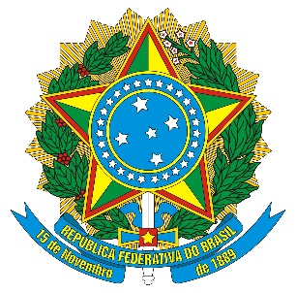

MINISTÉRIO DA EDUCAÇÃO
INSTITUTO FEDERAL DE EDUCAÇÃO, CIÊNCIA E TECNOLOGIA DE MATO GROSSO

MODELO DE PLANO DE TRABALHO DE ADITIVO DE PRAZO - VERSÃO 1/2022
PLANO DE TRABALHO DE ADITIVO DE PRAZO

I IDENTIFICAÇÃO

IDENTIFICAÇÃO DO PROJETO
Título do Projeto:

Campus/Unidade |  |  | Departamento/Setor
IDENTIFICAÇÃO DO PROJETO
Instituto Federal de Educação, Ciência e Tecnologia de Mato Grosso |  |  | CNPJ: 10.784.782/0001-50
Fundação de Apoio e Desenvolvimento da Universidade Federal de Mato Grosso - Fundação Uniselva |  |  | CNPJ: 04.845.150/0001-57
Terceiro partícipe (quando houver) |  |  | CNPJ:
COORDENADOR [A] DO PROJETO ¹
Nome completo:
CPF: |  |  | SIAPE:
Telefones: |  |  | E-mail:
Número de Registro na Fundação Uniselva: |  |  |  | Prazo de Execução Original
 |  |  |  | Inicio | Término

 |  |  |  | Prazo de Execução Pleiteado
 |  |  |  | Inicio | Término

NOVO CRONOGRAMA DE EXECUÇÃO

META | ETAPA | DESCRIÇÃO |  |  | MÊS INÍCIO | MÊS FINAL

VI - APROVAÇÃO [Assinaturas obrigatórias e rubricas em todas as folhas]

Município - MT, ...............de.........................................................2022.

_______________________________________________________________________
Coordenador (a)

Município - MT, ...............de.........................................................2022.

_______________________________________________________________________
Diretor do Campus/Unidade proponente [Anexar documento de aprovação]

Município - MT, ...............de.........................................................2022.

_______________________________________________________________________
Pró-reitoria competente [Anexar documento de aprovação]

